Hoja1
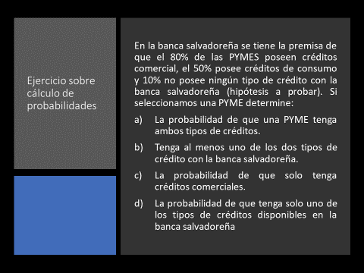
s
CConsumo
CComercial

 | P(CComercial)= |  | 80%
 | P(CConsumo)= |  | 50%
 | P(Cconsumo' n Ccomercial')= |  |  | 10% |  | P(Cconsumo' n Ccomercial')= P(Cconsumo U Ccomercial)'=1-P(cconsumo U Ccomercio)=
 | P(Cconsumo U Ccomercial)= |  |  | 90.00% |  | P(Cconsumo U Ccomercial)= =1-P(cconsumo' n Ccomercio')=100-10=90
 | a) | P(Cconsumo n Ccomercial)= |  |  | 40.0%

 | b) | P(Cconsumo U Ccomercial)= |  |  | 90.00%

 | c) | P(Cconsumo' n Ccomercial)= |  |  | 40.0%

 | d) | P(Cconsumo' n Ccomercial)+P(Cconsumo n Ccomercial')= |  |  |  |  | 50.0%

 |  |  | P(Cconsumo n Ccomercial')= |  |  | 10.0%

Hoja2
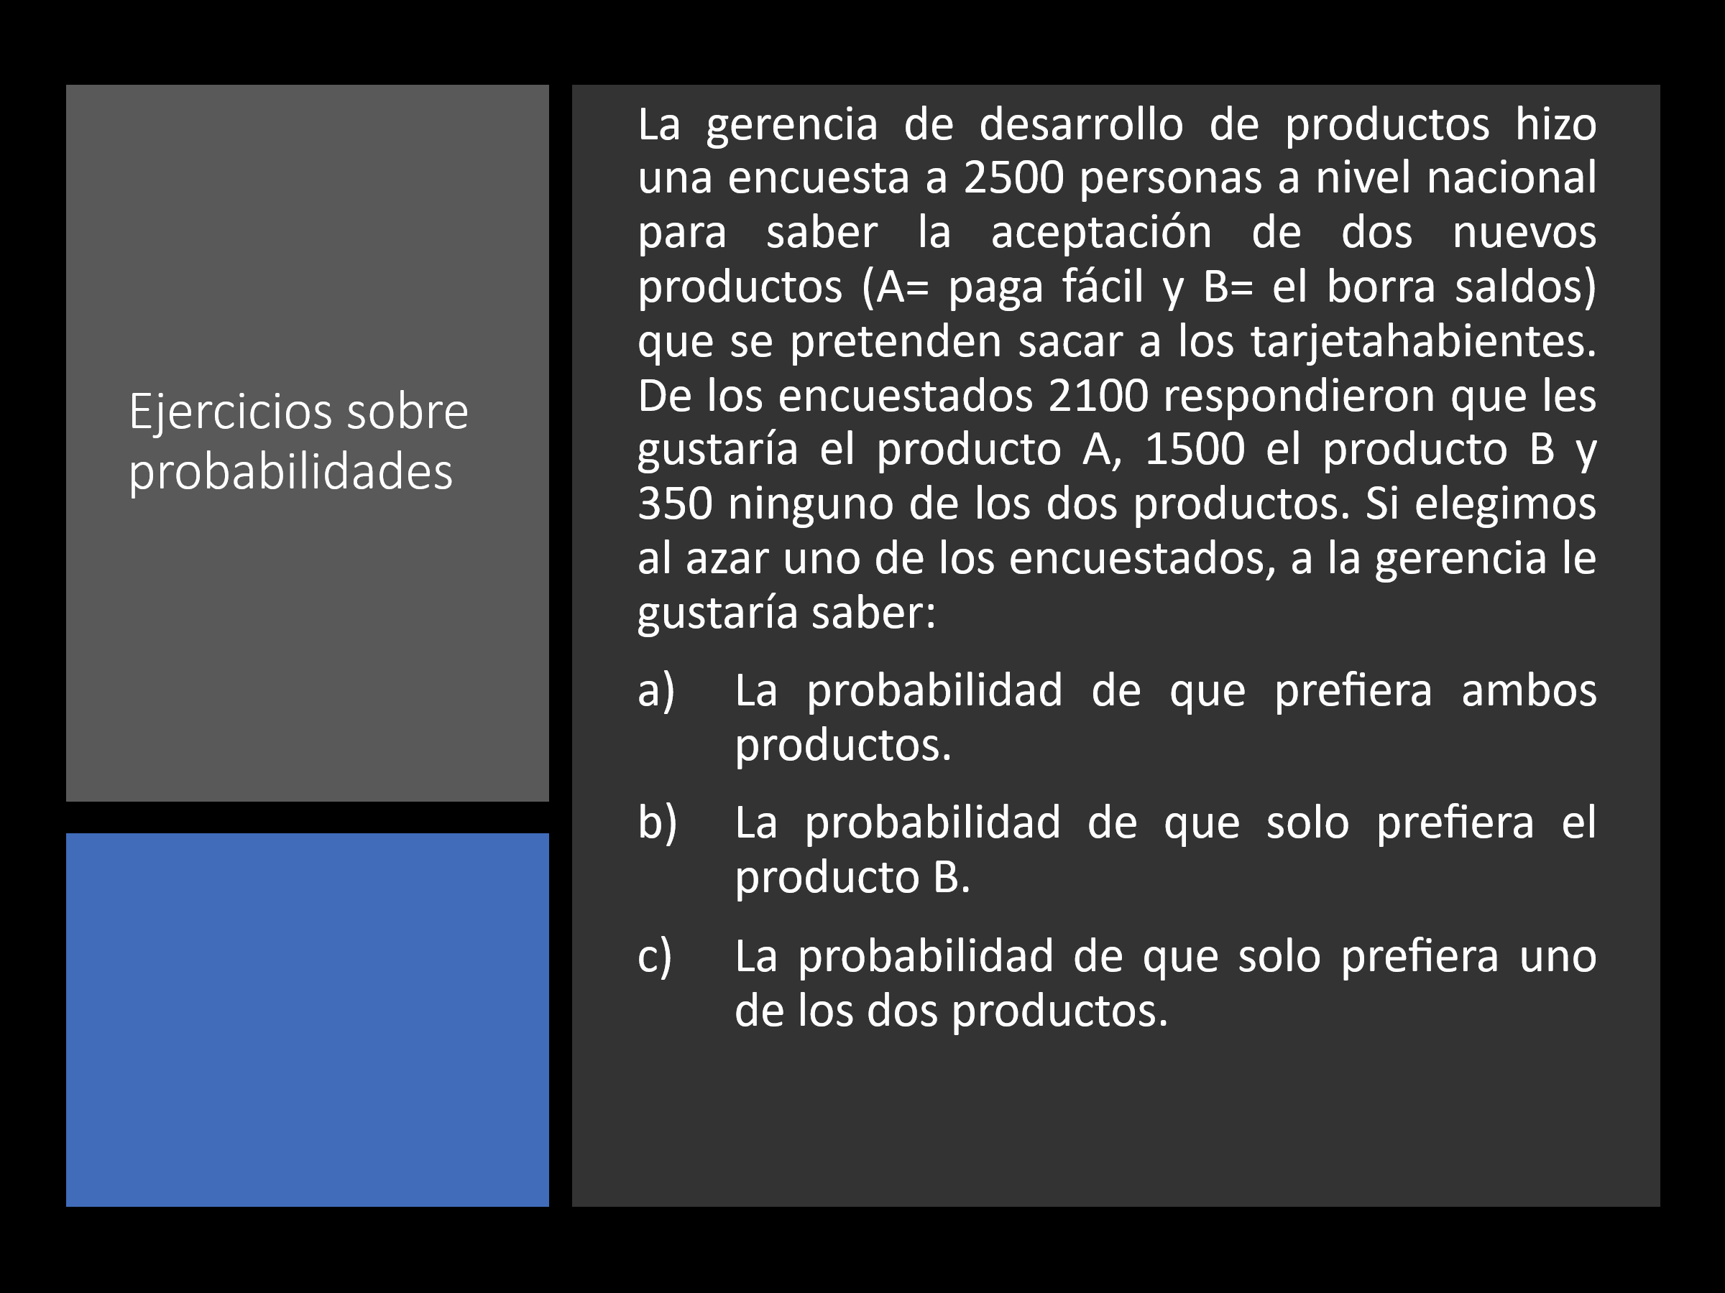
SEA: | A=PAGA FACIL | B=BORRA SALDOS

 | P(A)= | 0.84 | 84.00%
 | P(B)= | 0.60 | 60.00%
 | P(A' n B')= | 0.14 | 14.00%

A) | P(A n B)= | 0.58 | 58.00% | P(A U B)=P(A)+P(B)-P(A n B)
 |  |  |  | LA LEY DE DMORGAN
 |  |  |  | P(A' n B')=P(A U B)'=1-P(AUB)
 |  |  |  | P(A U B)=1-P(A U B)'
 |  |  |  | P(AUB)=1-P(A' n B')
 |  |  |  | P(AUB)=1-0.14= | 0.86

B) | P(A' n B)=P(B)-P(A n B)= | 0.02 | 2.00%

C) | P(A n B') U P(A' n B)= | 0.28
 | P(A n B') + P(A' n B)=
 | P(A)-P(A n B) + P(B)-P(A n B)=
 | P(A)+P(B)-2*P(AnB)

Hoja3
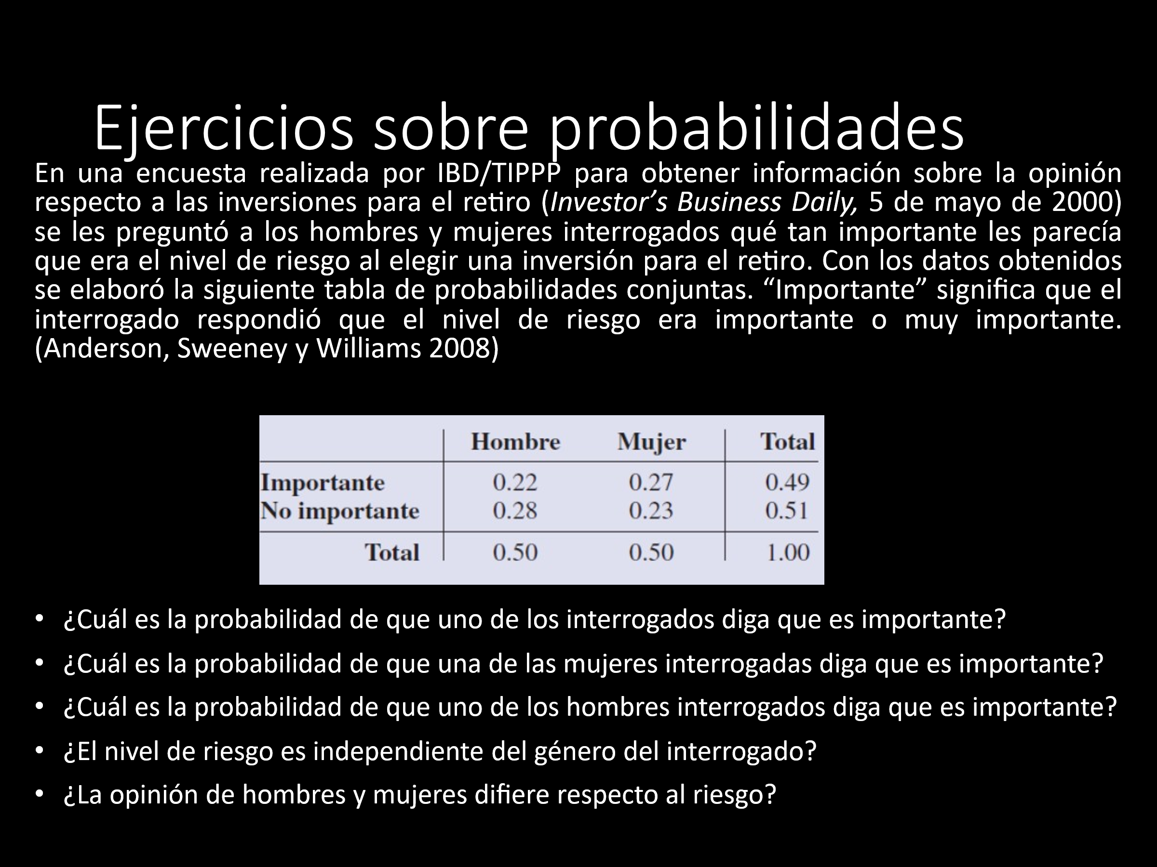
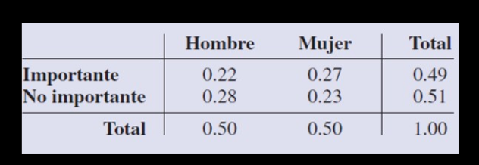

 | Hombre | Mujer | Total
Importante | 0.22 | 0.27 | 0.49
No importante | 0.28 | 0.23 | 0.51
Total | 0.50 | 0.50 | 1.00

A) | P(IMPORTANTE)= | 0.49 | 49.00%

B) | P(IMPORTANTE/MUJER)= | 0.54 | 54.00%

C) | P(IMPORTANTE/HOMBRE)= | 0.44 | 44.00%

D) | P(IMPORTANTE n MUJER)= | 0.27 |  | P(IMPORTANTE)P(MUJER)=P(IMPORTANTE n MUJER)
 | P(IMPORTANTE)*P(MUJER)= | 0.25

 | POR LO TANTO LA IMPORTANCIA ES DEPENDIENTE DEL SEXO DE LA PERSONA

E) | SÍ, LAS MUJERES NO LES GUSTA TANTO EL RIESGO

Hoja4
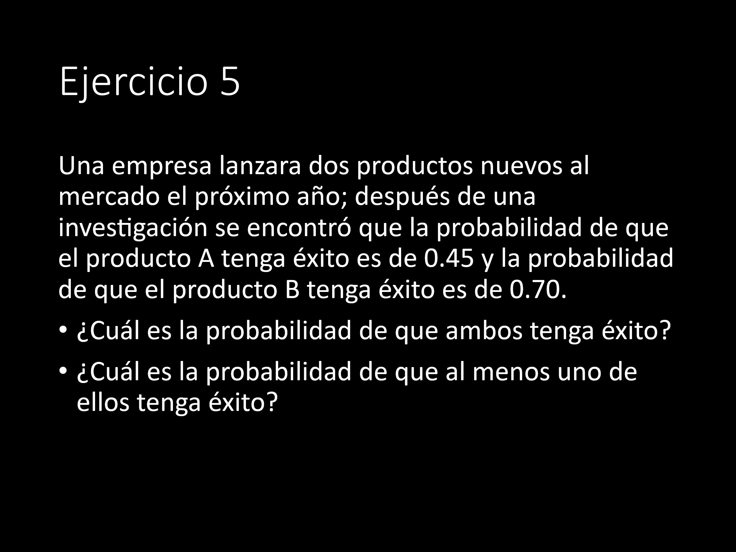
SEA: | A= ÉXITO DEL PRODUCTO A
 | B=ÉXITO DEL PRODUCTO B

P(A)= | 0.45

P(B)= | 0.70
 |  | ASUMIENDO INDEPENDENCIA
A) | P(A n B)= | P(A)*P(B)= | 0.315 | 31.50%

B) | P(A U B)= | P(A)+P(B)-P(A n B)= | 0.8350 | 83.50%

Hoja5
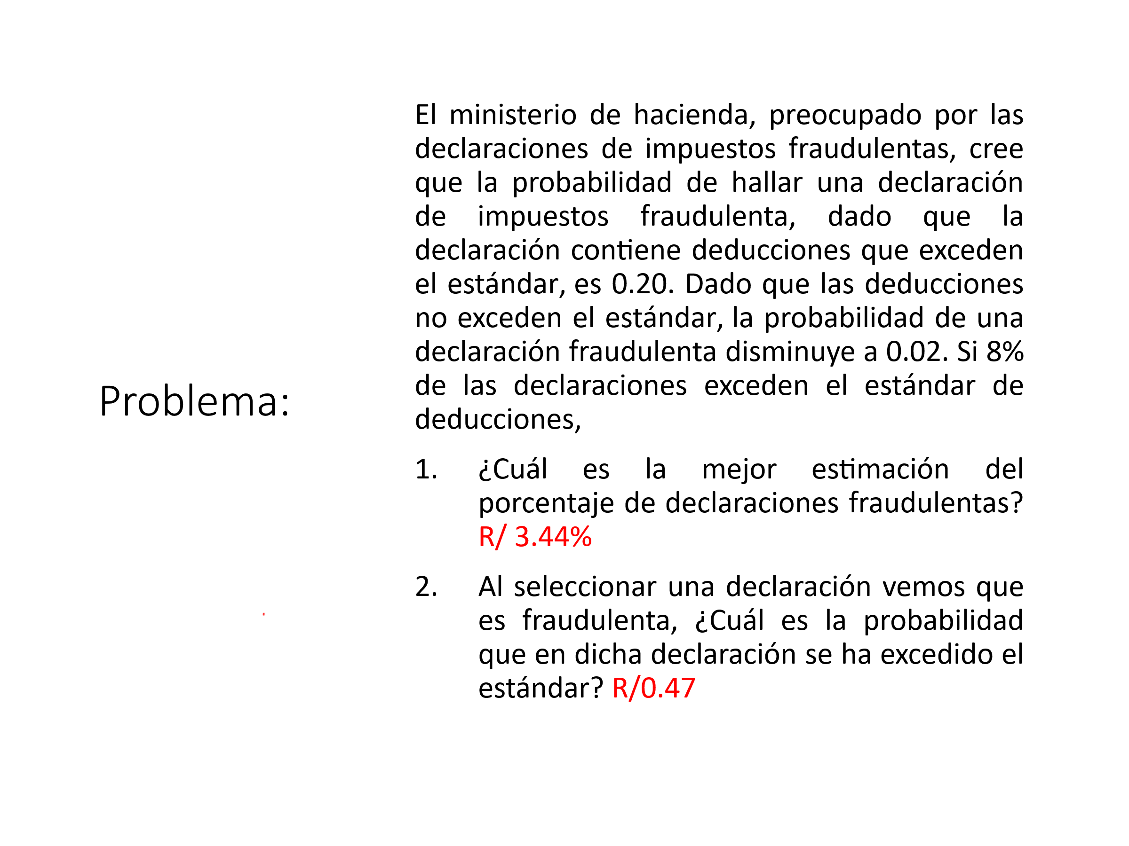
B1 | B2
DECLARACION FRAUDULENTA

SEA: | B1=DECLARACION QUE EXCEDE EN ESTANDAR
 | B2=DECLARACION QUE NO EXCEDE EL ESTANDAR
 | D=DECLARACION FRAUDULENTA
 | D'=DECLARACION NO FRAUDULENTA

P(D/B1)= | 0.2 |  | P(B1)= | 0.08
P(D'/B1)= | 0.8 |  | P(B2)= | 0.92
P(D/B2)= | 0.02
P(D'/B2)= | 0.98

P(D)=P(B1)P(D/B1)+P(B2)P(D/B2)
P(D)= | 0.0344 | 3.44% | 17200
P(B1/D)=P(B1)P(D/B1)/P(D) | 0.4651 | 46.51%

